المؤشرات الكلية

سوق العراق للاوراق المالية
جلسة الاثنين 2026/4/6 |  |  |  | تقرير أسعار الأسهم المتداولة لسوق العراق للأوراق المالية
الجلسة (57)
الاسهم المتداولة المدرجة و OTC |  |  | 27,438,402,858 |  |  | قيمة الأسهم المتداولة المدرجة و OTC |  | 4,120,984,645 |  |  | صفقات الشركات المدرجة وOTC | 1216
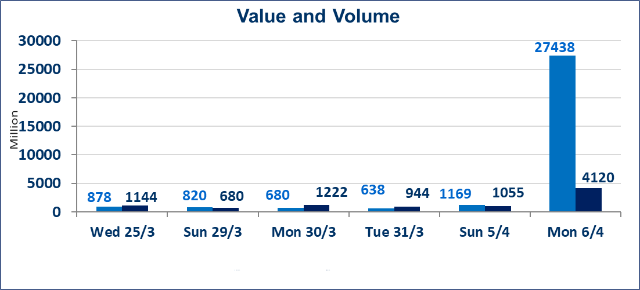
المؤشر60 ISX اليوم | 969.22 |  | نقطة |  |  | المؤشر15 ISX اليوم | 1236.77 | نقطة
المؤشر 60 ISX السابق | 968.24 |  | نقطة |  |  | المؤشر 15 ISX السابق | 1232.11 | نقطة
نسبة التغير | 0.10 |  | % |  |  | نسبة التغير | 0.38 | %
عدد النقاط | 0.98 |  | نقطة |  |  | عدد النقاط | 4.66 | نقطة

الشركات المدرجة | 104 | OTC | 14 | 118 |  | الشركات غير المتداولة المدرجة | 39 | OTC | 12 | 51
الشركات المتداولة | 51 | OTC | 2 | 53 |  | الشركات المرتفعة |  |  | 12
شركات الهيئة العامة |  |  |  | 4 |  | الشركات المنخفضة |  |  | 17
الموقوفة بقرار من هيأة الأوراق المالية |  |  |  | 10
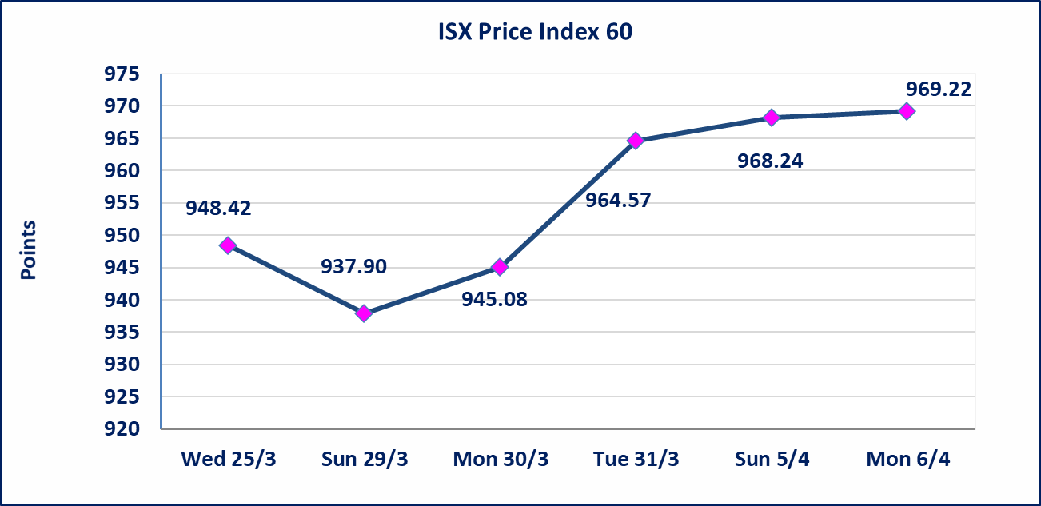
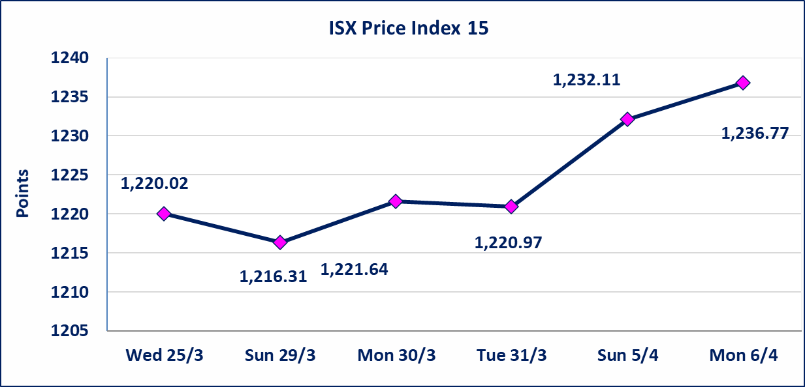

الاوامر الخاصة | نفذت شركة نور الوميض للوساطة أمر متقابل مقصود على أسهم شركة مصرف اربيل بعدد أسهم (26,500,000,000) سهم بقيمة (2,915,000,000) دينار ، في زمن الجلسة الاضافي (بعد الساعة 1 ظهراً) وفقاً لاجراءات تنفيذ الصفقات الكبيرة.
سندات اعمار الاصدارية الاولى | ايقاف التداول على سندات اعمار الاصدارية الاولى فئة (1,000,000) دينار إعتباراً من جلسة الاثنين 2025/4/6 لقرب استحقاق الفائدة النصف السنوية . وسيتم اعادة التداول اعتبارا من جلسة 2026/4/12
سندات انجاز الاصدارية الاولى | ايقاف التداول على سندات انجاز الاصدارية الاولى فئة (500000) دينار إعتباراً من جلسة الاحد 2025/4/5 لكون تاريخ الاطفاء السند 2026/4/15.
الحد الأعلى والادنى للتغير في السعر | نسبة التغير في كافة المنصات (5%) إرتفاعاً وإنخفاضاً من سعر الاغلاق السابق.
Web site : www.isx-iq.net E-mail : info-isx@isx-iq.net |  |  |  |  | 07834000034 - 07711211522 : ص . ب :3607 العلوية الهاتف |  |  |  |  |  | بغداد /الكرادة/ قرب المسرح الوطني /مجاور مصرف الخليج التجاري

نسبة التغير
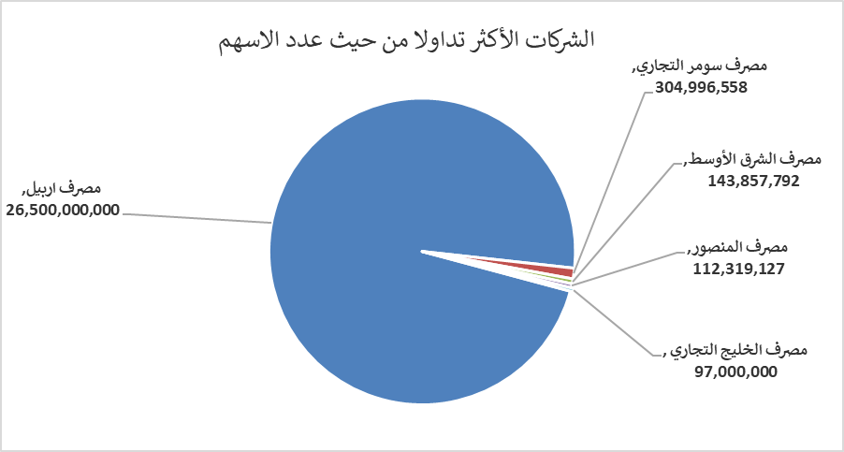
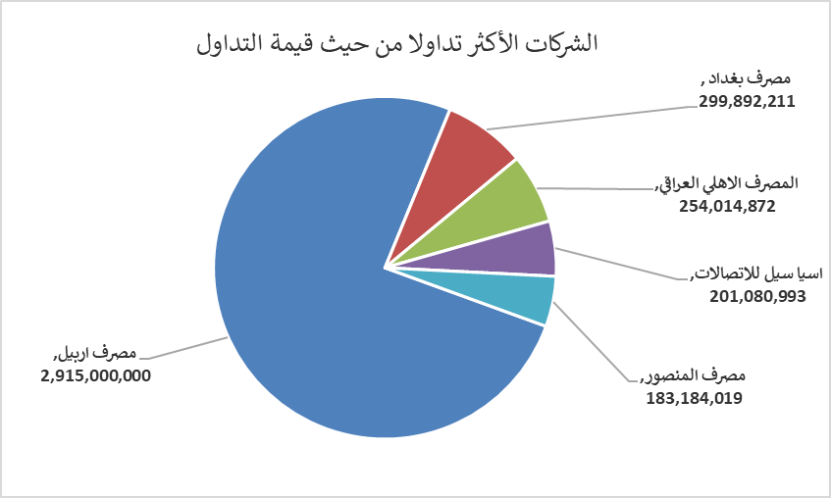
الشركات الأكثر ارتفاعاً وانخفاضاً

نسبة التغير لاسعار الاغلاق الاكثر ارتفاعاً |  |  |  | نسبة التغير لاسعار الاغلاق الاكثر انخفاضاً
اسم الشركة | اغلاق | التغير(%) | الاسهم المتداولة | اسم الشركة | اغلاق | التغير (%) | الاسهم المتداولة
مصرف الشرق الأوسط | 0.070 | 16.67 | 143,857,792 | العراقية لصناعات الكارتون | 2.470 | -4.63 | 1,493,392
مصرف سومر التجاري | 0.180 | 5.88 | 304,996,558 | رحاب كربلاء للمقاولات | 0.630 | -4.55 | 302,453
مصرف اشور الدولي | 0.240 | 4.35 | 5,700,000 | المواد الانشائية الحديثة | 1.300 | -4.41 | 173,635
بابل للانتاج الحيواني والنباتي | 7.200 | 3.60 | 309,263 | دار السلام للتأمين | 0.760 | -3.80 | 467,937
المصرف الاهلي العراقي | 4.860 | 1.67 | 52,748,163 | الامين العقارية | 1.840 | -2.65 | 207,050

الشركات الاكثر نشاطا حسب الاسهم المتداولة (حجم التداول) |  |  |  | الشركات الاكثر نشاطا حسب القيمة المتداولة
اسم الشركة | اغلاق | التغير(%) | الاسهم المتداولة | اسم الشركة | اغلاق | التغير (%) | القيمة المتداولة
مصرف اربيل | 0.110 | 0.00 | 26,500,000,000 | مصرف اربيل | 0.110 | 0.00 | 2,915,000,000
مصرف سومر التجاري | 0.180 | 5.88 | 304,996,558 | مصرف بغداد | 3.450 | -0.86 | 299,892,211
مصرف الشرق الأوسط | 0.070 | 16.67 | 143,857,792 | المصرف الاهلي العراقي | 4.860 | 1.67 | 254,014,872
مصرف المنصور | 1.640 | 0.61 | 112,319,127 | اسيا سيل للاتصالات | 15.000 | 0.40 | 201,080,993
مصرف الخليج التجاري | 0.340 | 0.00 | 97,000,000 | مصرف المنصور | 1.640 | 0.61 | 183,184,019

